说明
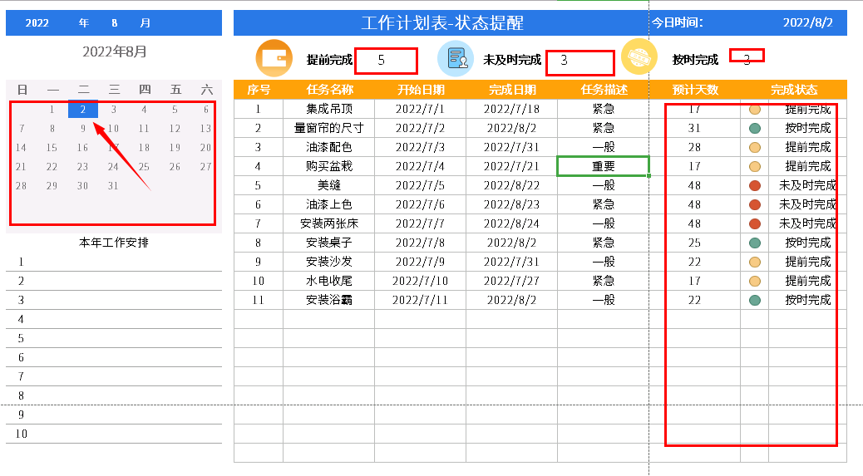
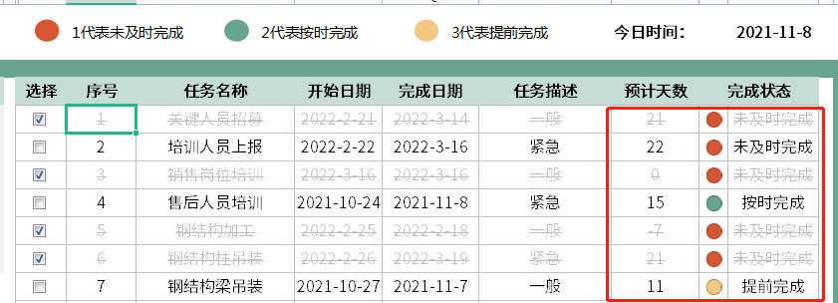
表格模板使用说明
（本页为说明页，用户使用模板时可删除本页内容）
01
基础操作指南
· 如何撤销工作表保护？
1、选中对应工作表。
2、点击：「审阅---撤销工作表」保护。
· 如何增加行数？
1、选中最后一行，鼠标放在选中区域右下角。
2、当鼠标箭头变成黑色十字形时，点击鼠标左键下拉即可。
· 请在此处输入表格使用说明问题。
1、完成日期列为了效果设置了today相关函数，可以直接清除内容输入自己相关的日期即可，其他圈出来的均是公式自动计算，左上角圈出来的年月份可以直接手动输入,日历里面自动标注今天的日期。

